상품제안서
리유저블 4종 | 상품코드: S44853

 |  |  |  |  |  |  | 02-713-8555 | www.synergygift.co.kr
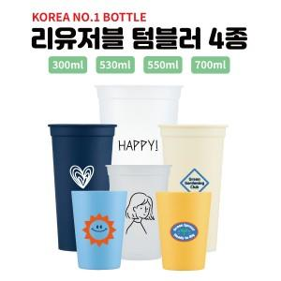

【상세/제작정보】 | <p><span style="font-size: 14pt;">※ 본품은 캡 미포함 상품입니다.</span></p><p><span style="font-size: 14pt;">※ 개별 종이케이스 없이 벌크로 출고되는 상품입니다.</span></p><p><span style="font-size: 14pt;">※ 용량별 입수량 다르며, 배송비 별도 발생됩니다.</span></p>

【인쇄/포장옵션】 | 실크 / 포장불가능

【공급단가】 | 수량 | 300~ | 500~ | 1,000~ | 3,000~ | 10,000~
*VAT별도 | 300ml | 600원 | 580원 | 555원 | 520원 | 505원
 | 530ml | 725원 | 695원 | 670원 | 630원 | 605원
 | 550ml | 750원 | 725원 | 695원 | 650원 | 630원
 | 700ml | 820원 | 790원 | 760원 | 710원 | 685원

【상품 URL】 | https://www.synergygift.co.kr:443/src/goods_detail.php?gdno=44853

